说明
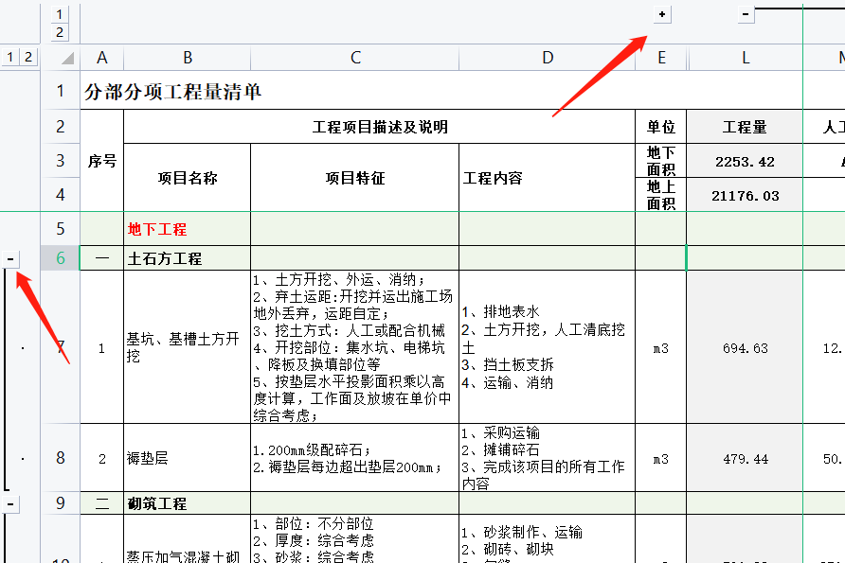
稻壳儿表格模板使用说明
（本页为说明页，用户使用模板时可删除本页内容）

01
基础操作指南
中文｜宋体
宋体
02
字体说明

· 如何撤销工作表保护？
1、选中对应工作表。
2、点击：「审阅---撤销工作表」保护。

【说明】
模板中使用的字体仅限于个人学习、研究或欣赏目的使用，如需商用请您自行向版权方购买、获取商用版权。

· 如何增加行数？
1、整行选中单元格。
2、右键→插入，输入要增加的行数。（插入列同插入行）

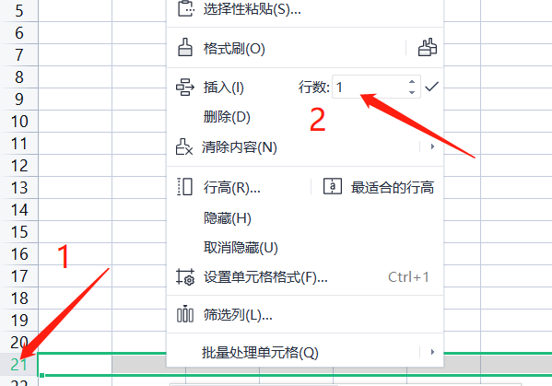

· 自动填充标题颜色。
1、当C\D\E\F\G\H列中全部为空白时，默认为标题行。
2、自动将标题行填充为浅绿色，醒目提示。
03
素材说明
图片：
无
素材：
无

· 公式自动计算。
1、填充灰色颜色的列为公式自动计算。
2、如需添加列，可自行修改。

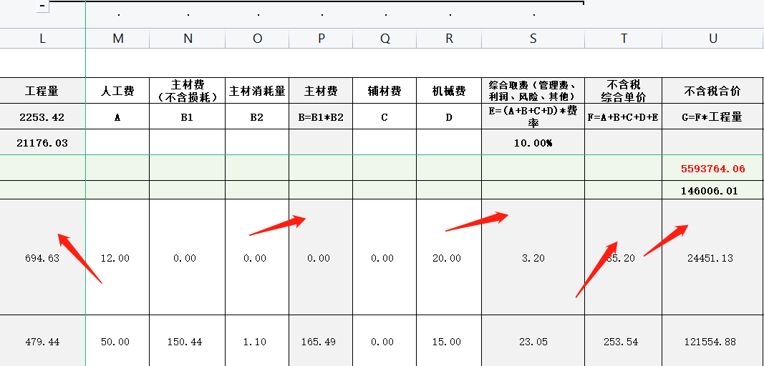

· 折叠或展开内容。
1、点击+、-号，可折叠或展开内容。

